Indice
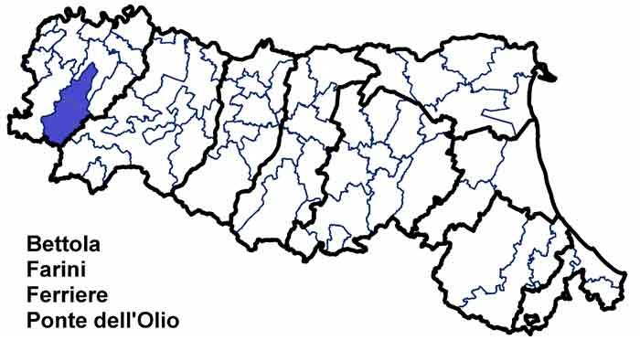
Carta d'Identità
 | Unione dei Comuni Alta Val Nure
 | Dati di Sintesi
 | Le Spese dell’Unione
 | Le Risorse per le gestioni associate
 | Le funzioni associate in cifre
 | L’andamento delle funzioni associate
 | Completezza
 | Codice:
 | 2080616080

Andamento
← Indice

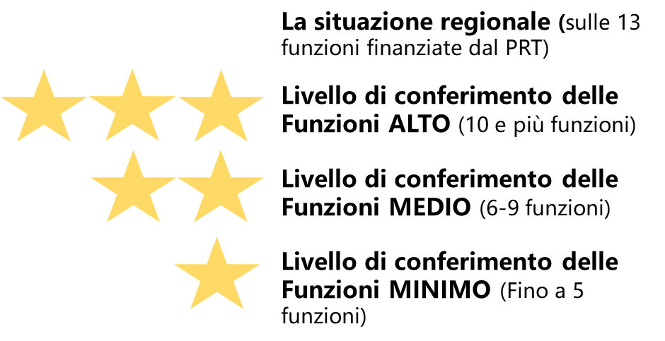
 | L'andamento delle funzioni associate
 |  | Funzioni delegate da tutti i Comuni – N. | Funzioni delegate da una parte dei Comuni o in sub-ambito
 | Anno 2017 | 6 di cui 4 fin PRT | 0
 | Anno 2018 [2] | 5 | 0
 | Anno 2019 [1] [2] | 5 | 0
 |  | Differenza Funzioni finanziate dal PRT (2019-2018) -N. | 0
 | [1]Specificare il N di funzioni finanziate dal PRT e quelle NON finanziate dal PRT. ES: n. Funzioni finanziate dal PRT + n. funzioni NON finanziate dal PRT . In questi campi sono stati riportati i dati dichiarati nell'istruttoria 2017, 2018 e 2019: per il 2019 sono quindi da aggiungere le funzioni NON finanziate dal PRT [2] A differenza del 2017, dal 2018 le funzioni sono state riorganizzate: - SUAP, SUE, Sismica sono accorpate in un' unica funzione; - LLPP, energia, ambiente sono accorpate in un'unica funzione - ICT non finanziata nel 2016-2017
 | N.B: I campi con lo sfondo colorato sono pre-compilati per ogni Unione dal Servizio Riordino, sviluppo istituzionale e territoriale

